关系图
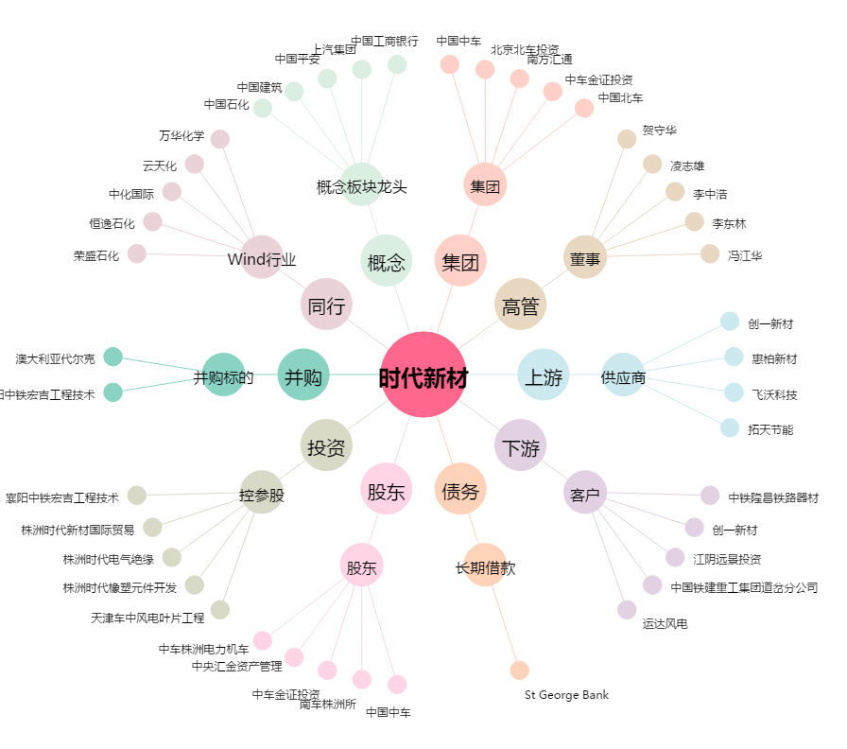
时代新材[600458.SH] - 关系概览图

